Лист1
№ п/п | Найменування | Візуалізація | Од. вим. | Кіл-ть | Ціна | Сумма
1 | Мотузковий парк парк ВП-842/5 | 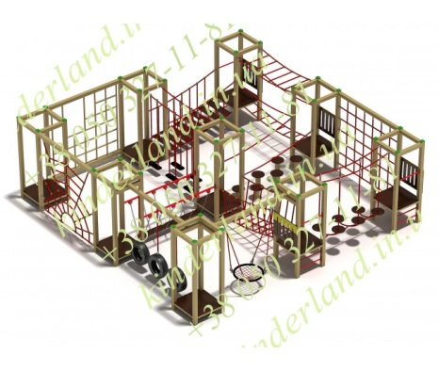 842/6 | шт. | 1 | 300,000.00 | 300,000.00

2 | Скалодром "Олімп" | 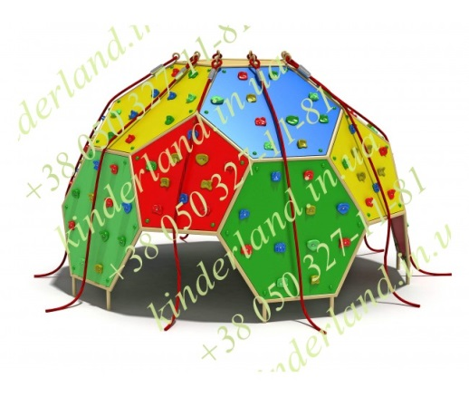 | шт. | 1 | 110,000.00 | 110,000.00
3 | Ігрова сітка "Щогла" | 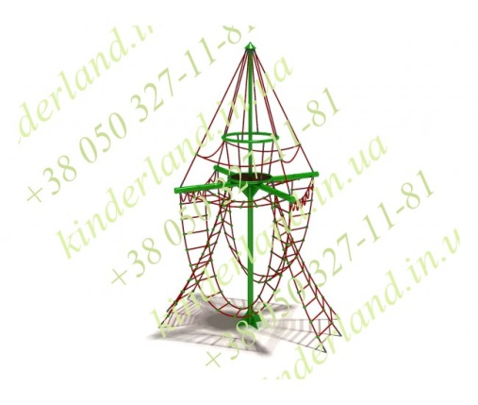 | шт. | 1 | 81,600.00 | 81,600.00

4 | Качель-гніздо"Тріо" | 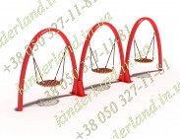 179/2 | шт. | 1 | 125,000.00 | 125,000.00

6 | Лавка парковая "Твіст" | 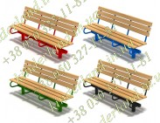 760 | шт. | 6 | 5,000.00 | 30,000.00

7 | Урна металева KL745/7 | 745/7 | шт. | 6 | 2,500.00 | 15,000.00

8 | Резинова плитка с подготовкою та укладкою (500x500 мм, 30 мм) 1м² | 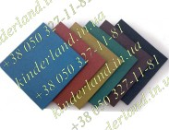 | М2 | 55 | 1,800.00 | 99000

9 | Доставка |  |  |  |  | 26100

10 | Установка |  |  |  |  | 100000
ВСЕГО |  |  |  |  |  | 916,700.00

 | Резерв |  |  |  |  | 20%

 |  |  |  |  |  | 1100040

